Баг-репорты
№ | Название |  | Предусловие | Шаги воспроизведения | Ожидаемый результат | Фактический результат
1 | Логотипы Mail.ru и GeekBrains перевернуты в хедере |  |  | 1. Перейти на сайт http://185.241.195.105:82/# | Логотипы не перевернуты (см. макет <ссылка на макет> | Логотиры перевернуты на 180 градусов (см. скриншот)
 |  |  |  | 2. Обратить внимание на логотипы в заголовке (Mail ru, GeekBrains)

2 | Критичность | Minor

 | Приоритет | 1 | Окружение
 |  |  | Браузер Chrome, ОС MacOS
2

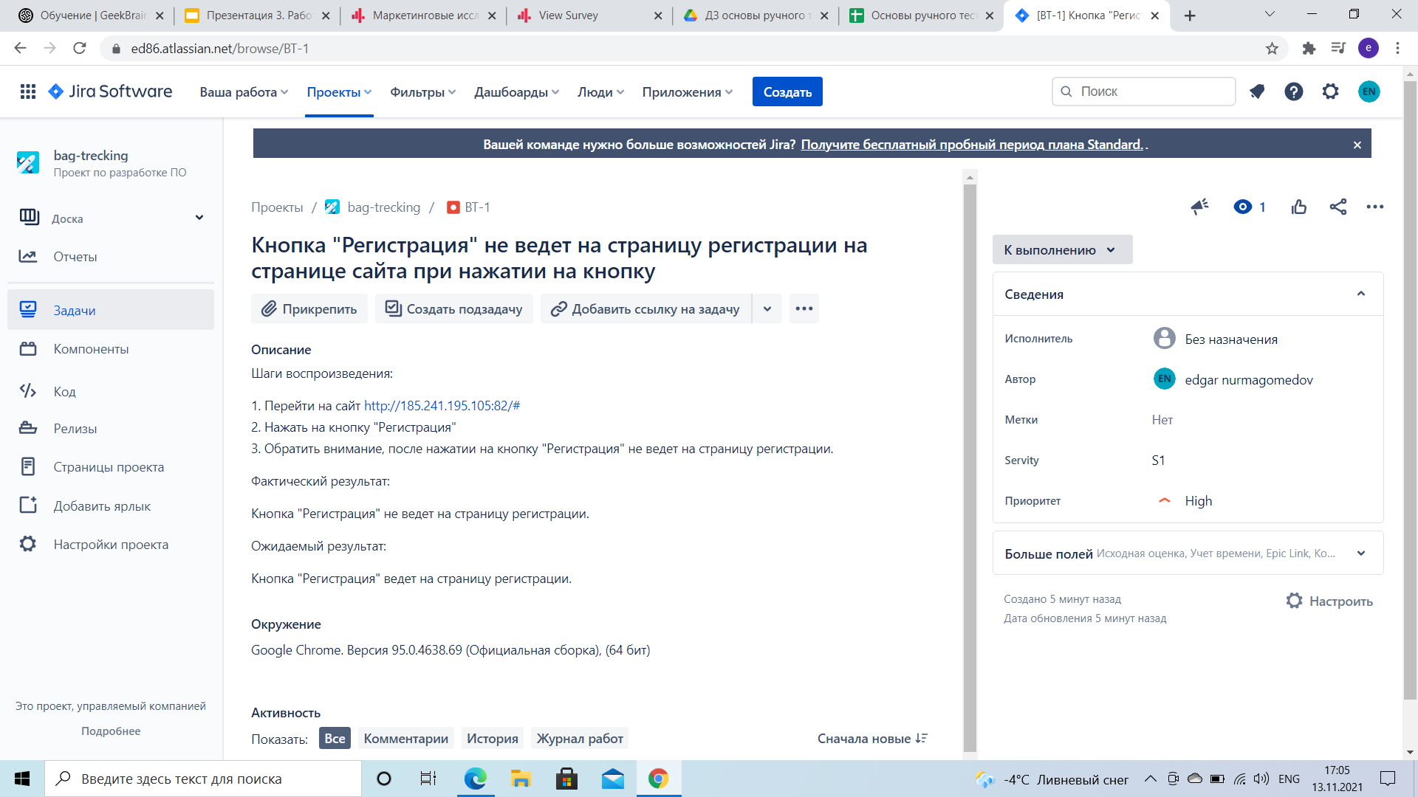
№ | Название |  | Предусловие | Шаги воспроизведения | Ожидаемый результат | Фактический результат
 | Отсутствует кнопка "Личный кабинет" на странице сайта. |  |  | 1. Перейти на сайт http://185.241.195.105:82/# | Кнопка "Личный кабинет" присутствует. | Кнопка "Личный кабинет" отсутствует.
 |  |  |  | 2. Обратить внимание на отсутствующую кнопку "Личный кабинет"

2 | Критичность | Blocker

 | Приоритет | 1 | Окружение
 |  |  | Google Chrom. Версия 95.0.4638.69 (Официальная сборка), (64 бит)
2

№ | Название |  | Предусловие | Шаги воспроизведения | Ожидаемый результат | Фактический результат
 | Кнопка "Регистрация" не ведет на страницу регистрации на странице сайта при нажатии на кнопку |  |  | 1. Перейти на сайт http://185.241.195.105:82/# | Кнопка "Регистрация" ведет на страницу регистрации. | Кнопка "Регистрация" не ведет на страницу регистрации.
 |  |  |  | 2. Нажать на кнопку "Регистрация"
 |  |  |  | 3. Обратить внимание, после нажатии на кнопку "Регистрация" не ведет на страницу регистрации
2 | Критичность | Blocker

 | Приоритет | 1 | Окружение
 |  |  | Google Chrom. Версия 95.0.4638.69 (Официальная сборка), (64 бит)
2

№ | Название |  | Предусловие | Шаги воспроизведения | Ожидаемый результат | Фактический результат
2 | Не отображается копирайт текущего года на сайте в самом внизу. |  |  | 1. Перейти на сайт http://185.241.195.105:82/# | Присутствует копирайт текущего года. | Отсутствует копирайт текущего года.
 |  |  |  | 2. Спуститься в самый низ сайта.
 |  |  |  | 3. Обратить внимание на отсутствующий копирайт текущего года
2 | Критичность | Minor

 | Приоритет | 2 | Окружение
 |  |  | Google Chrom. Версия 95.0.4638.69 (Официальная сборка), (64 бит)
2

№ | Название |  | Предусловие | Шаги воспроизведения | Ожидаемый результат | Фактический результат
2 | Горизонтальный скролл появляется и дизайн не масштабируется на сайте при изменении размера окна браузера. |  |  | 1. Перейти на сайт http://185.241.195.105:82/# | Горизонтальный скролл не появляется, дизайн масштабируется. | Горизонтальный скролл появляется, дизайн не масштабируется.
 |  |  |  | 2. Изменить размер окна браузера.
 |  |  |  | 3. Обратить внимание на горизонтальный скролл и масштабируемость дизайна.
2 | Критичность | Major

 | Приоритет | 1 | Окружение
 |  |  | Google chrom. Версия 95.0.4638.69 (Официальная сборка), (64 бит)
2

№ | Название |  | Предусловие | Шаги воспроизведения | Ожидаемый результат | Фактический результат
 | Число 25 съезжает ниже разделиделительной линии на сайте, когда прокручиваешь сайт вниз |  |  | 1. Перейти на сайт http://185.241.195.105:82/# | Число 25 не съезжает ниже разделительной линии | Число 25 съезжает ниже разделительной линии
 |  |  |  | 2. Спуститься вниз по сайту до числа 25 августа.
 |  |  |  | 3. Прокрутить вниз до линии разделителя число 25.
2 | Критичность | Minor |  | 4. Обратить внимание, что число 25 съезжает ниже разделительной линии.

 | Приоритет | 2 | Окружение
 |  |  | Google chrom. Версия 95.0.4638.69 (Официальная сборка), (64 бит)
2

№ | Название |  | Предусловие | Шаги воспроизведения | Ожидаемый результат | Фактический результат
2 | Кнопка "Получить путеводитель" не ведет к форме ввода в email на сайте при нажатии на кнопку. |  | Проверка работы без доступа в интернет. | 1. Перейти на сайт http://185.241.195.105:82/# | При нажатии на кнопку "Получить путеводитель" ведет к форме ввода в email. | При нажатии на кнопку "Получить путеводитель" не ведет к форме ввода в email.
 |  |  |  | 2. Отключить интернет.
 |  |  |  | 3. Нажать на кнопку "Получить путеводитель"
2 | Критичность | Critical |  | 4. Обратить внимание после нажатия на кнопку "Получить путеводитель" не ведет к форме ввода в email.

 | Приоритет | 2 | Окружение
 |  |  | Google chrom. Версия 95.0.4638.69 (Официальная сборка), (64 бит)
2

